vscodeGit
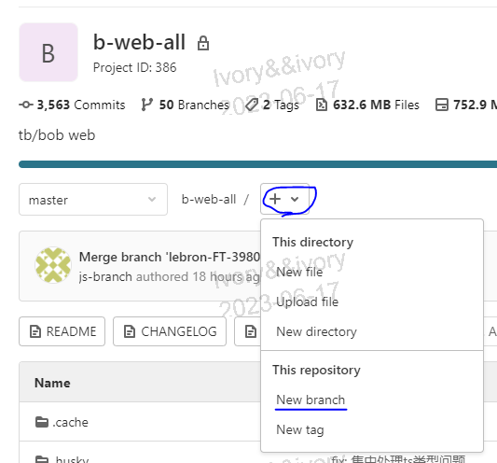
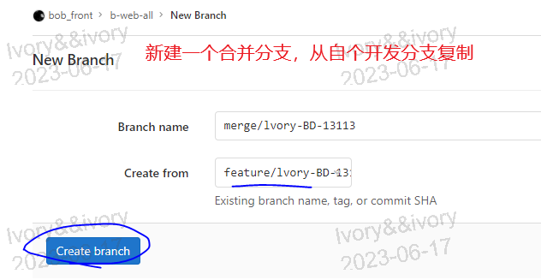
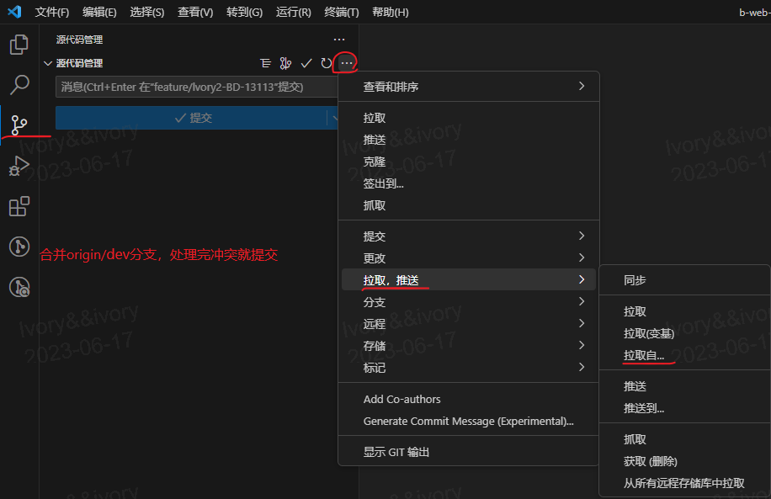
手把手教你在VSCode中使用Git | https://blog.csdn.net/sinat_16643223/article/details/111713296

提交合并请求显示冲突解决方案
临时分支命名 | merge/lvory-BD-13113 从任务分支复制，或dev分支复制都可以 临时分支主要是实现任务分支与dev两者的合并，可以任务分支不变下，实现解决冲突

